Шапка
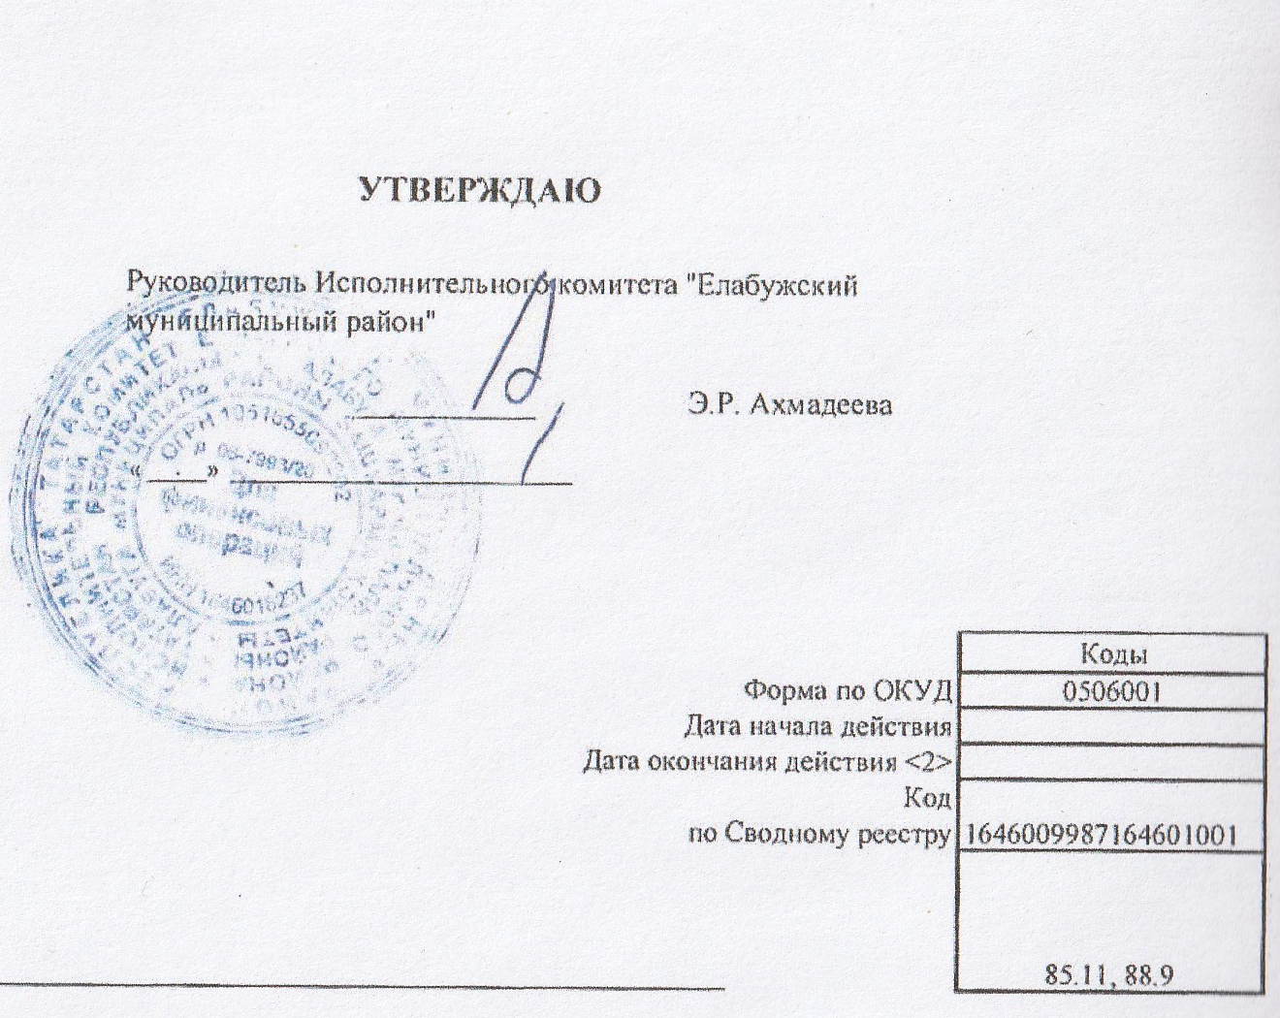
 |  |  |  |  |  |  |  |  |  | УТВЕРЖДАЮ
 |  |  |  |  |  |  |  |  | Руководитель Исполнительного комитета "Елабужский муниципальный район"

 |  |  |  |  |  |  |  |  | _______________________________

 |  |  |  |  |  |  |  |  | «_____» ____________________________________

 |  | ОТЧЕТ О ВЫПОЛНЕНИИ МУНИЦИПАЛЬНОГО ЗАДАНИЯ № 1
 |  | на | 2023 | год и плановый период | 2024 | и | 2025 | годов

Наименование муниципального учреждения | МБДОУ "Детский сад комбинированного вида № 25 "Родничок" ЕМР РТ

Виды деятельности муниципального учреждения
 | Дошкольное образование
Вид муниципального учреждения | Бюджетный
Периодичность | Годовая

